Requisitos
Revisadas
Fase |  | Modulo |  | Descripción | Código | Criterios de aceptabilidad | Modo de verificación | Resultados
Integración en la aplicación | Modelo de clasificación de calidad | 1 | Clasificar los datos según la calidad | Todos los datos incluyen una etiqueta de calidad. Se han clasificado en diferentes tablas: los datos sin etiqueta o no revisados (que debemos predecir nosotros y aparecen con label "0"), los datos con etiqueta o revisados ("1","2","3") , y los datos de buena calidad o revisados con buena calidad ("4"). |  | Para aceptar esta función es necesario que las tres tablas se hayan creado correctamente, que la clasificación inicial haya sido completada de manera adecuada. | Como las imágenes ya icluyen un label que muestra que tipo de imagen es, una vez completadas las tablas separadas para cada caso: Revisadas, No Revisadas y las Revisadas de Calidad. Simplemente con observar si se han clasificado correctamente es sufiente. 0 - Imagen no revisada 1 - Bajo contraste 2 - Desenfoque 3 - Ruido 4 - Calidad correcta | 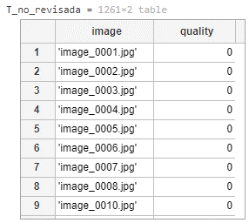 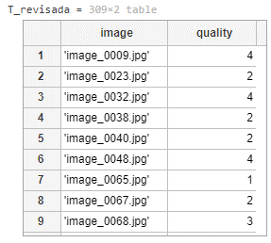 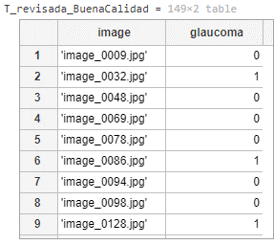
 |  | 2 | Pipeline del procesamiento de calidad | Para cada imagen revisada, se han calculado algunas características como la entropía, el contraste, la intensidad mínima, la intensidad máxima y la laplace_med. Estas serán esenciales para los siguientes pasos. | 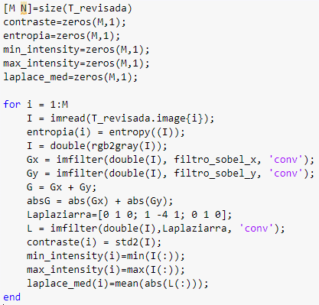 | Todas las imágenes tienen que tener un valor valido de cada una de las caracteristicas: Contraste: 0-100 Entropia: 1-8 Laplace Media: 0-255 | Se ha verificado observando que los valores calculados se encuentran dentro de los valores establecidos y que cada imagen tenga todas las carecteristicas calculadas. | 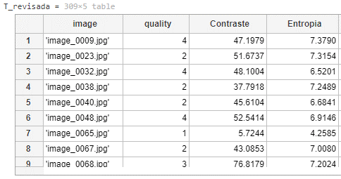
 |  | 3 |  | Se ha analizado la correlación de todas estas características de la imagen y se han completado las tablas con la información generada. |  | La tabla se ha tenido que crear de manera adecuada, con las columas correctamente separadas, con las 4 caracteristicas de cada imagen adecuadamente establecidas. | Se ha llevado acabo una verificación visual para comprobar que la tabla se ha creado correctamente y que las columnas contienen informacíon adecuada de cada caracteristica. Se han llevado a cabo cambios para ver si se implementaban correctamente en la table, y al ver que si se ha completado la verificación.
 |  | 4 | Modelos de cribado de calidad | Se han probado distintos modelos y se han analizado los resultados de cada uno, entre ellos se han analizado: KNN, Classification Trees, Naive Bayes, Discriminant Analysis y SVM | 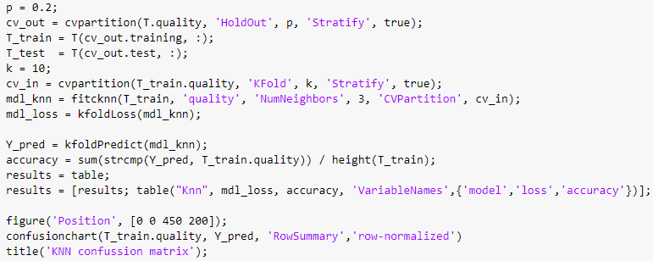 Ejemplo de KNN: | Se tienen que comparar al menos 5 modelos de clasificación diferentes y elegir el que mejor accuracy pueda proporcionar. El acuracy no puede ser menos que 85%. | Se han llevado a cabo el desarrollo de 5 modelos de clasificación con acurracy-es altos y apropiados para los estandares establecidos. | 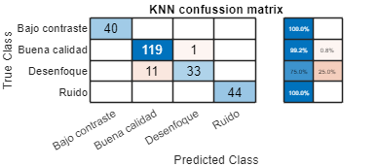 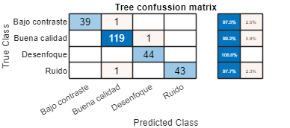 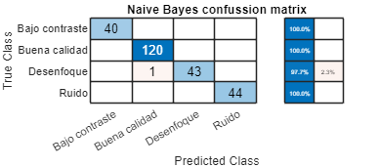 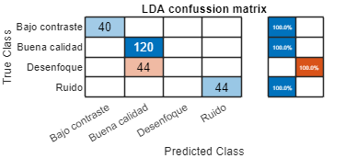 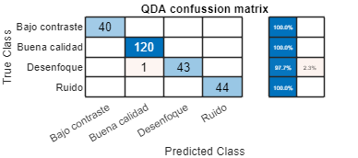
 |  | 5 | Elección del modelo final | Después de comprobar todos los modelos, se ha seleccionado el que ofrece los mejores resultados. |  | Es necesario seleccionar el modelo más adecuado para la predicción, de las pruebas completadas se elejira aquel que tenga el acuracy más alto de todos. | Se ha seleccionado el modelo que el acuracy más alto, exactamente: 98.36%. | 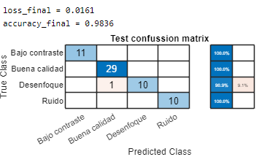
 |  | 6 | Pruebas y clasificación final de calidad | Una vez seleccionado el modelo, se han clasificado las imágenes sin label, en las categoria de 1,2,3,4 | 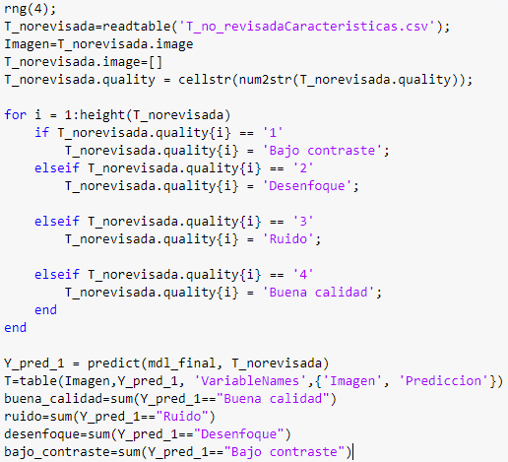 | La tabla se tiene que crear de manera adecuada. Con una colunma nueva de predicción donde se meterá la predicción de la imagen teniendo en cuenta la clasificación de calidad establecido anteriormente. | Se ha completado una verificación visual, donde se ha mirado si las columnas se han creado de manera correcta y la información se muestra de manera visual. | 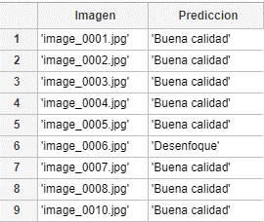
 | Procesamiento de imágenes | 7
 |  | 8
 |  | 9
 |  | 10
 | Desarrollo del algoritmo | 11 |  |  |  |  |  | º
 |  | 12
 |  | 13

